Sheet1
No. | Bug/Error | Keterangan | Status
1 | Home Page kembali ke interface awal sebelum di update (hero image, menu&submenu, statis content) | proses deploy ke VPS sebelumnya menimpa seluruh folder frontend, termasuk hasil kustomisasi yg sudah dilakukan sebelumnya. root cause nya berasal dari docker image yang dibuild ulang dari source code lama, sehingga semua perubahan tampilan (hero image), struktur menu, dan konten statis kembali ke default. saat ini sudah diperbaiki dgn memisahkan proses deploy frontend dan backend, memastikan build selalu menggunakan source code terbaru, serta menambahkan mekanisme backup otomatis setiap deploy sehingga rollback bisa dilakukan dalam hitungan menit jika terjadi masalah serupa. | TRUE
2 | Grafik chart tidak berurut dengan tahun/bulan/Q | data yang diinput melalui cms tidak memiliki mekanisme pengurutan otomatis, sehingga saat ditampilkan di chart, urutan data mengikuti urutan input bukan urutan kronologis. hal ini menyebabkan grafik terlihat acak dan tidak bisa dibaca dengan benar. sudah diperbaiki dengan menambahkan logika sorting di sisi backend sebelum data dikirim ke frontend. serta normalisasi format periode (tahun, bulan, kuartal) supaya konsisten dan selalu tampil berurutan dari yang terlama ke terbaru. | TRUE
3 | login page u/ akses CMS hilang | setelah satu proses deploy, route /admin tidak dapat diakses dan mengembalikan 404. investigasi menunjukkan bahwa konfigurasi Nginx untuk SPA routing tidak menangani path /admin dengan benar setelah file index.html diganti. sudah diperbaiki dengan memastikan konfigurasi Nginx selalu menggunakan try_files $url/index.html untuk semua route, sehingga react router bisa menangani navigasi internal termasuk halaman login cms. | TRUE
4 | kategori pada dataset tidak muncul semua di chart | ditemukan bahwa komponen chart hanya merender kategori yang ada di data point pertama, sehingga kategori yang baru ditambahkan di tengah datasets tidak ikut tampil. selain itu, terdapat inkosistensi format key kategori (huruf besar/kecil, spasi yang menyebabkan data tidak ter-mapping dengan benar. diperbaiki dengan memperbaiki logika agregasi kategori di frontend agar membaca semua data point, serta menambahkan normalisasi key sebelum proses rendering chart. | TRUE
5 | data failed to upload karena payload too large | upload file csv dataset gagal dengan munculnya error 413 Payload Too Large karena batas default express.js dan nginx hanya allow request body maksimal 1mb. dataset ekonomi yang diupload bisa mencapai 10-30mb. sudah diperbaiki dengan menaikkan batas di konfigurasi express (express.json({limit; '50mb'}}} dan nginx(client_max_body_size 50mb), serta menambahkan validasi ukuran file di sisi frontend agar user mendapat pesan error yang jelas sebelum proses upload dimulai | TRUE
6 | updated content tidak muncul di cms dan website | konten yang sudah disimpan di cms tidak langsung tampil di website disebabkan karena dua hal. pertama, browser melakukan cache secara agresif pada response API sehingga data lama masih ditampilkan. kedua, ada race condition antara proses simpan data dan proses fetch ulang di frontend. sudah diperbaiki dengan menambahkan header Cache-Control: no-store pada semua response API, memperbaiki mekanisme invalidasi cache di react query setiap mutasi, serta memastikan data di re-fetch otomatis setelah operasi create/update/delete/berhasil | TRUE
7 | Data baru tidak memunculkan grafik | komponen InteractiveChart pada build frontend sebelumnya menggunakan versi lama yang tidak memiliki mekanisme auto-detection untuk skala Y-axis ketika data baru memiliki magnitude yang sangat berbeda dari data lama. ketika dataset baru ditambahkan dengan format kolom atau periode yang berbeda dari dataset lama, parser parseXLabel tidak dapat mengenali format tersebut sehingga data dianggap kosong dan chart menampilkan 'No data points to display'. sudah diperbaiki dengan men-deploy ulang InteractiveChart versi terbaru yang memiliki: (1) auto log-scale detection ketika rasio antar series melebihi 50x sehingga semua series tetap terlihat, (2) dynamic Y-axis scaling yang memperhitungkan padding dan tidak memaksa baseline 0 ketika range data terlalu besar, (3) improved parseXLabel yang mengenali format BPS/Indonesia (Q1 2024, Jan 2024, 2024, dll) dan melakukan sorting kronologis otomatis, serta (4) fallback ke preserveInputOrder jika format periode tidak dapat di-parse. | TRUE | 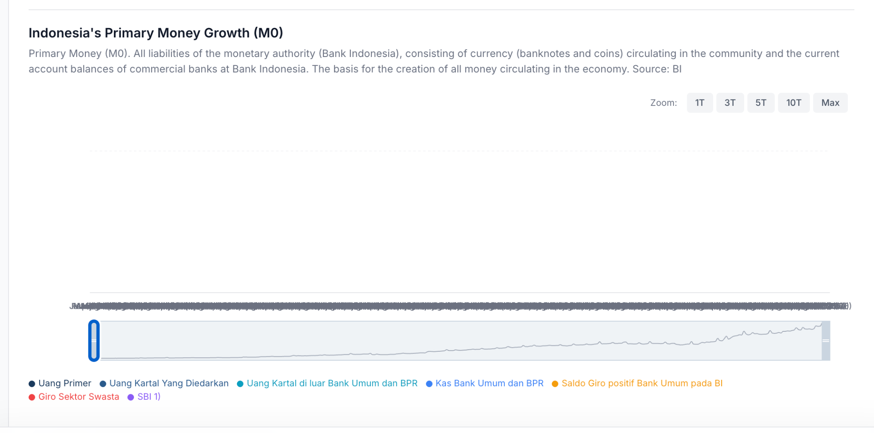
8 | Artikel blog yang seharunya masuk ke sectoral intelligence livenya tetap muncul di macro foundation | komponen SectionPage yang menampilkan artikel per kategori menggunakan logika matching yang terlalu agresif. melakukan word-splitting pada nama kategori dan mencocokkan setiap kata individual. misalnya, post dengan category 'Sectoral Intelligence' di-split menjadi kata 'sectoral' dan 'intelligence', lalu kata tersebut juga match dengan filter halaman lain karena ada overlap kata di field lain. ini menyebabkan artikel yang seharusnya hanya muncul di Sectoral Intelligence juga muncul di Macro Foundations. sudah diperbaiki dengan mengganti logika matching menjadi strict direct-match: post hanya muncul di section tertentu jika field category, subcategory, atau tag dari post tersebut secara langsung cocok (exact match atau contains) dengan filter kategori halaman, tanpa word-splitting yang bisa menyebabkan false positive. | TRUE | 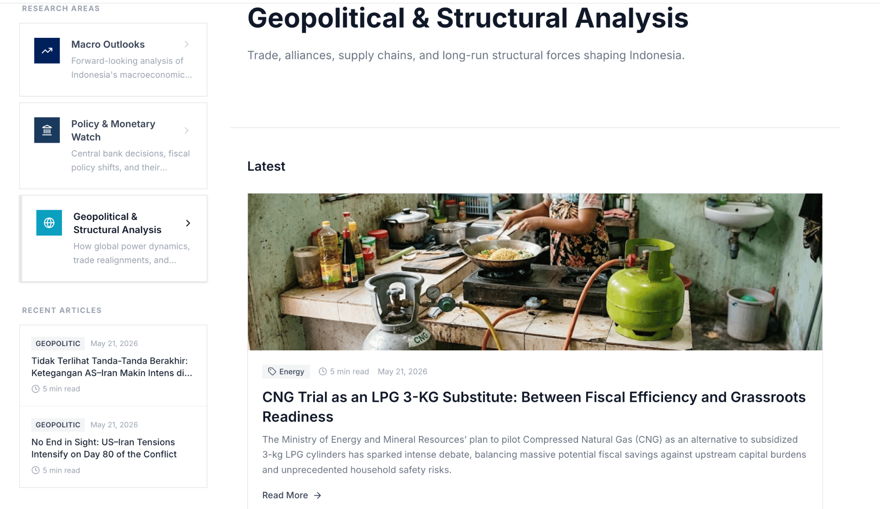
9 | additional: untuk body text di artikel blog apakah bisa ditambahkan font size dan menu bold? supaya apabila ada point2 dalam body text bisa dihighlight dengan bold dan size font yang lebih besar | sebelumnya body text artikel blog di-render sebagai plain paragraph tanpa formatting apapun. setiap baris di array body langsung ditampilkan sebagai tag paragraf biasa. sudah ditambahkan dukungan markdown-like formatting di ArticlePage: (1) baris yang diawali # akan di-render sebagai heading besar (22px, bold), (2) baris yang diawali ## menjadi subheading (18px, bold), (3) baris yang diawali ### menjadi sub-subheading (15px, bold), dan (4) teks yang diapit **teks** akan di-render sebagai bold (font-weight: bold, warna lebih gelap). cara penggunaan di CMS: pada field Body, tulis '# Judul Besar' untuk heading, '## Sub Judul' untuk subheading, dan 'kata penting' untuk bold inline. tidak perlu install plugin tambahan. formatting langsung diproses saat render. | TRUE | 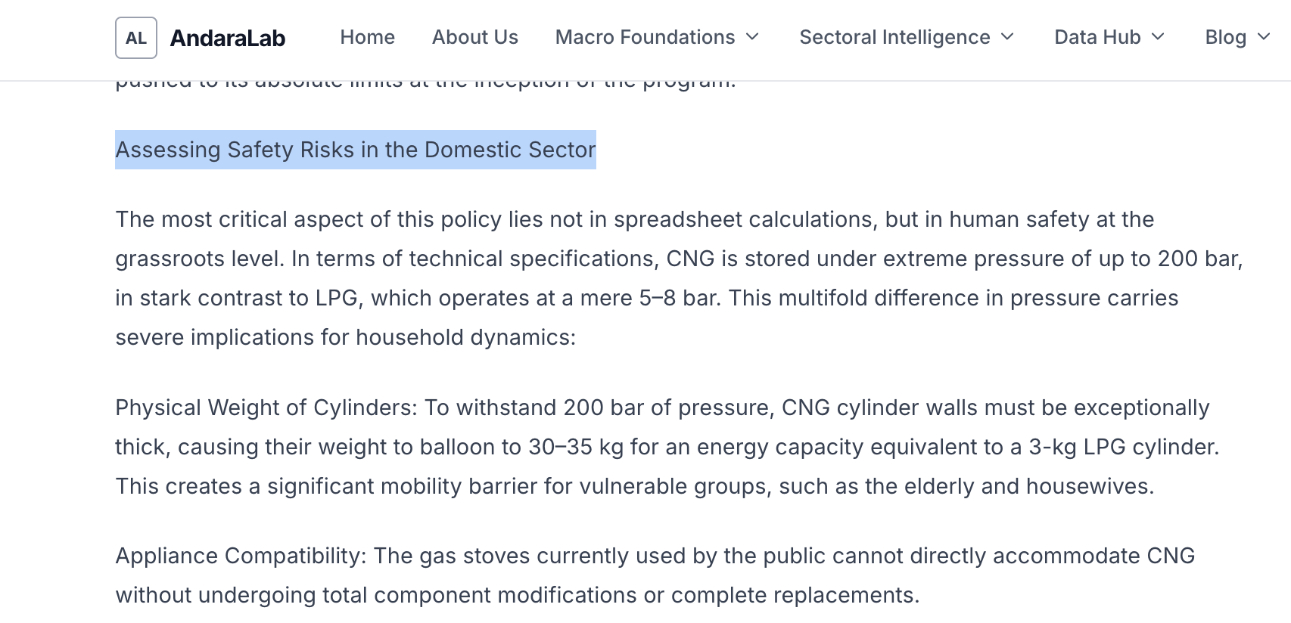
10 | kebanyakan additional image untuk artikel blog tidak bisa diupload, mungkin bisa diupgrade untuk image sizenya karena yang bisa diupload hanya yang di bawah 100kb | upload image gagal untuk file di atas ~1MB karena konfigurasi default Nginx membatasi request body maksimal 1MB (client_max_body_size tidak di-set). backend Express sudah mengizinkan hingga 10MB per file, namun request tidak pernah sampai ke backend karena Nginx menolak duluan dengan error 413 Payload Too Large. sudah diperbaiki dengan menambahkan client_max_body_size 50m di konfigurasi Nginx frontend container, sehingga file gambar hingga 50MB bisa melewati proxy. backend tetap memvalidasi maksimal 10MB per file individual dan hanya menerima format JPG, PNG, GIF, WebP, dan SVG. jika user upload file lebih dari 10MB, akan mendapat pesan error yang jelas dari backend. | TRUE
11 | posisi image pada cms tidak sesuai dengan pada saat live | field imagePosition (top/bottom/left/right) sudah tersimpan dengan benar di database CMS, namun komponen ArticlePage pada build frontend yang di-serve sebelumnya tidak memiliki logika conditional rendering berdasarkan imagePosition. image selalu di-render di posisi atas (sebelum body text) tanpa memeriksa nilai field tersebut. sudah diperbaiki dengan menambahkan conditional rendering di ArticlePage: (1) jika imagePosition = 'top' atau tidak di-set, image muncul di atas body text, (2) jika imagePosition = 'bottom', image muncul di bawah body text sebelum footer artikel. selain itu, ditambahkan juga rendering untuk gallery images (post.images array) yang ditampilkan sebagai grid 2-3 kolom di bawah body text. | TRUE | 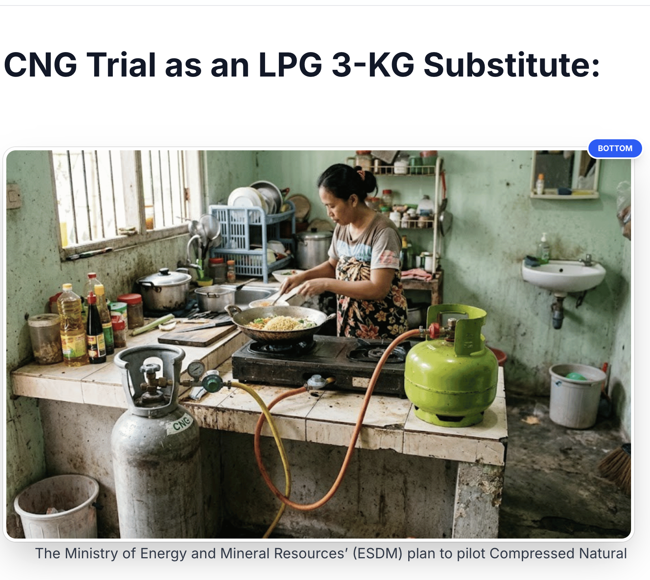 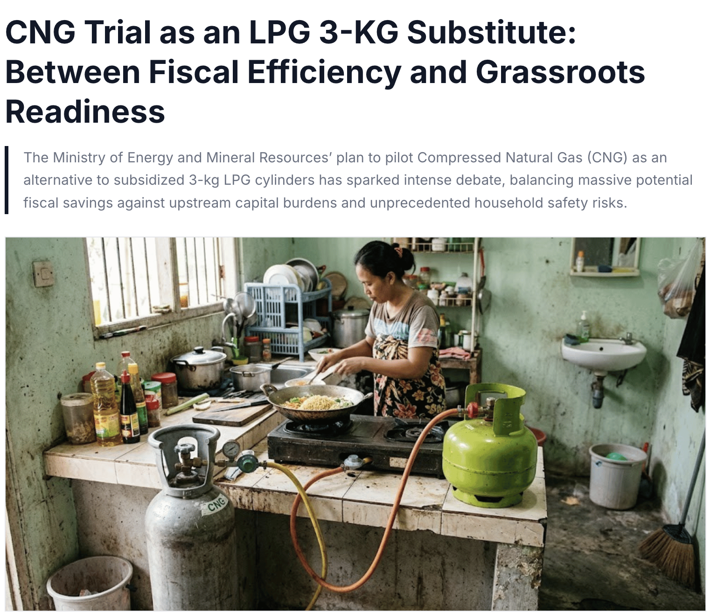 tertulis posisi image di bottom, tetapi saat live posisi image tetap ada di atas
12 | Suggestion pada search bar di data hub -> interactive chart tidak menunjukan kesesuaian dengan apa yang diketik di searchbar | logika search filter di DataHubPage hanya mencocokkan query terhadap field title, description, dan category dari dataset. ketika user mengetik 'GDP', tidak ada dataset yang memiliki kata 'GDP' di title/description/category karena nama resminya menggunakan istilah lengkap seperti 'Gross Domestic Product' atau nama BPS. namun kolom data di dalam dataset (misalnya kolom 'GDP Growth', 'GDP Nominal') mengandung kata tersebut. sudah diperbaiki dengan memperluas search matching untuk juga mencocokkan terhadap: (1) nama-nama kolom dataset (ds.columns), dan (2) field subcategory. sehingga ketika user mengetik 'GDP', dataset yang memiliki kolom bernama 'GDP' atau deskripsi terkait akan muncul di suggestion. | TRUE | 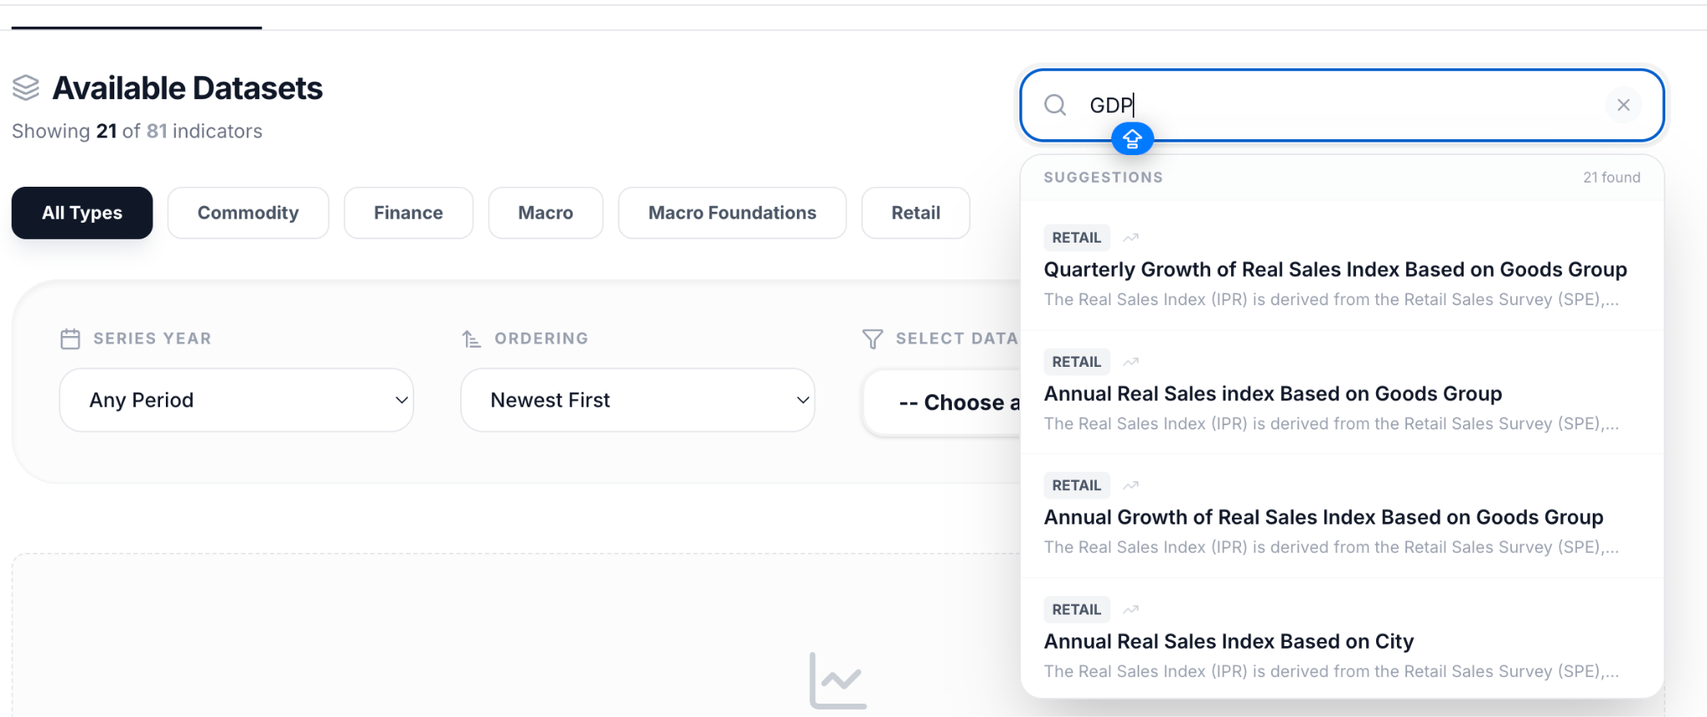 meski sudah di scroll tidak ada satupun data GDP yang muncul di suggestion. Instead, data yang muncul bukan data terkait GDP sama sekali. (walaupun data GDP tetap ada di selector)
13 | Tabel pada live website kembali seperti semula, seperti sebelum bisa dicustom. begitupun pada cms, fitur custom theme table nya pun hilang | fitur custom table theme (warna header, row, border, dll) sudah ada di source code. baik di AdminPage (CMS editor dengan color picker untuk 9 properti warna) maupun di DatasetPreviewTable (komponen publik yang membaca dataset.tableStyle dan menerapkannya). namun fitur ini tidak muncul karena frontend yang di-serve ke browser menggunakan build lama dari Docker image yang dibuat sebelum fitur ini ditambahkan. data tableStyle yang sudah disimpan per-dataset di CMS tetap utuh di database, hanya saja frontend tidak me-render-nya. sudah diperbaiki dengan men-deploy build frontend terbaru yang menyertakan: (1) DatasetPreviewTable dengan dukungan tableStyle (headerBg, headerText, headerBorder, rowOddBg, rowEvenBg, rowHoverBg, cellBorder, containerBg, containerBorder), dan (2) AdminPage DatasetEditor dengan panel 'Table Color Palette' yang memungkinkan admin mengubah warna tabel per-dataset melalui color picker. warna default menggunakan tema oranye (#E67E22) yang bisa di-override per dataset. | TRUE | 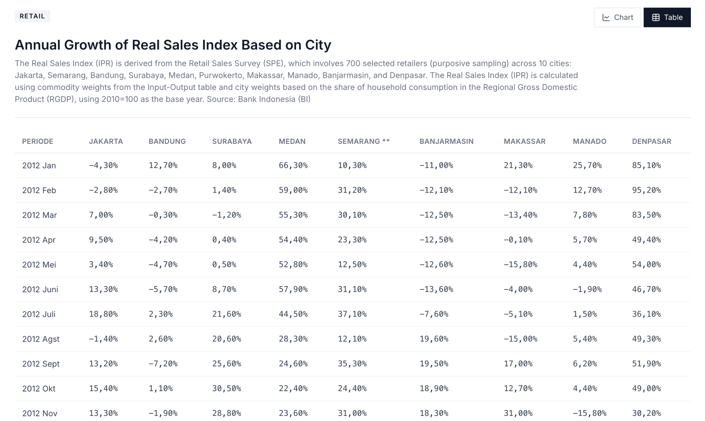
14 | Artikel blog dalam bahasa inggris, muncul di live website saat dalam mode bahasa indonesia |  | FALSE | 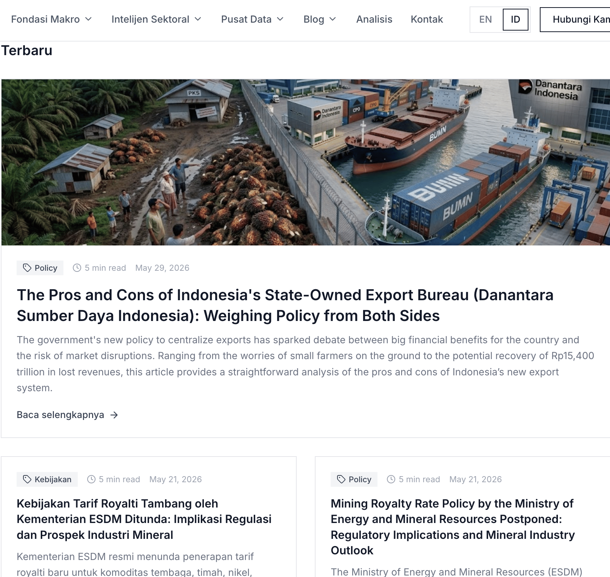
15 | Ada beberapa artikel blog yang muncul di sub menu yang tidak seharusnya |  | FALSE | 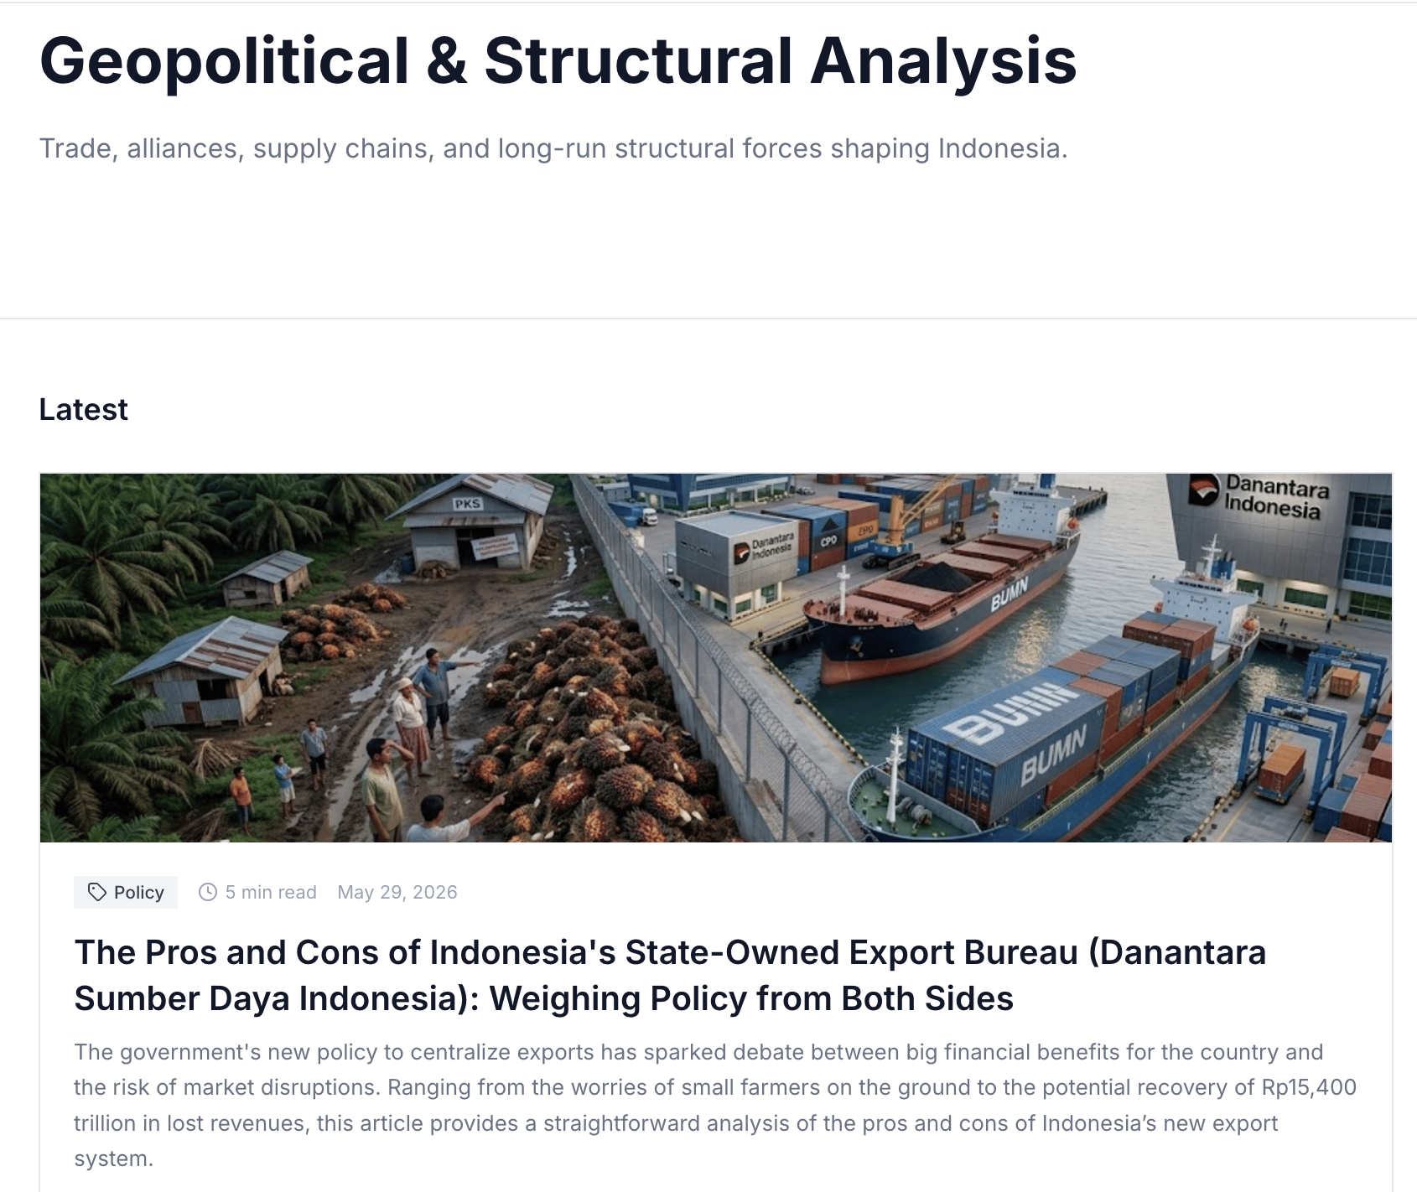 artikel ini seharusnya hanya ada di sub menu policy and monetary watch. Namun, artikel tersebut juga ada di geopolitical
16 | Untuk latest research yang ada di home page, judul artikel yang berbahasa indonesia juga muncul saat live mode bahasa inggris, begitupun saat live menggunakan bahasa indonesia |  | FALSE | 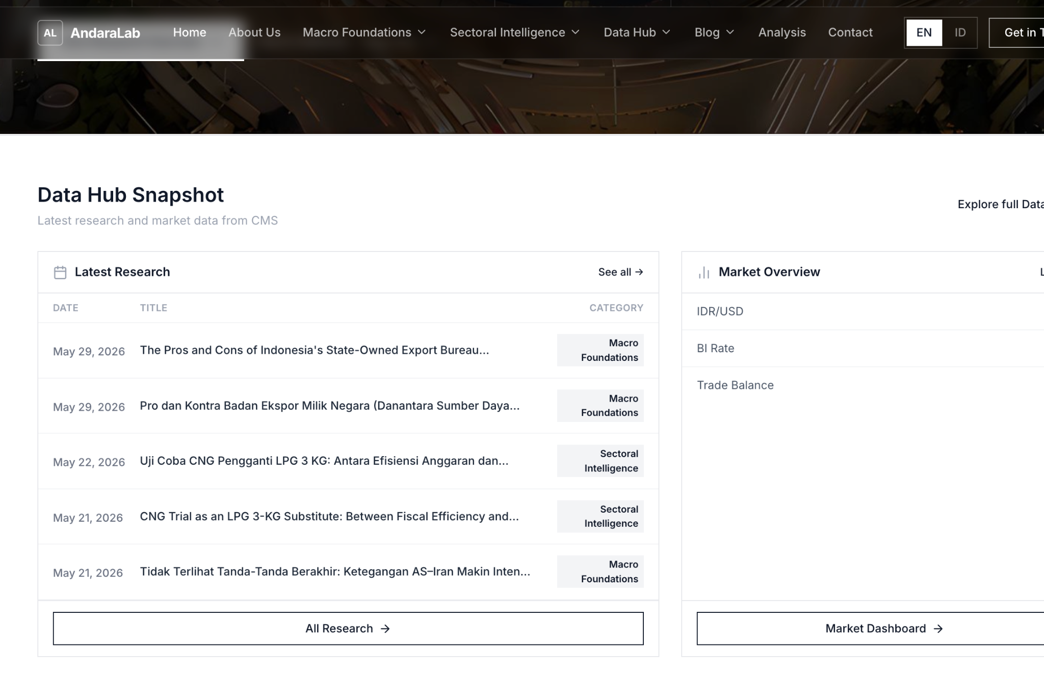
17 | Ketika button "see all" dan "all research" di click, page diarahkan ke market pulse. untuk ini bisa dihapuskan saja button see all dan all research karena tidak ada page khusus yang berisi konten dari keseluruhan menu. |  | FALSE
18 | untuk tag yang dilingkari biru, diubah sesuai dengan submenu masing2 artikel blog. Untuk yang merah tetap berisikan tag |  |  | 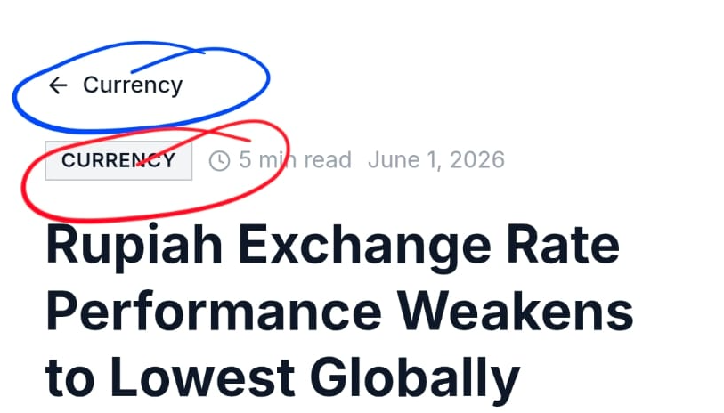
19 | additional: untuk bagian featured insights dan latest insights yang ada di home maupun di menu, buat hero image yang ada di dalam artikelnya muncul di UI |  | 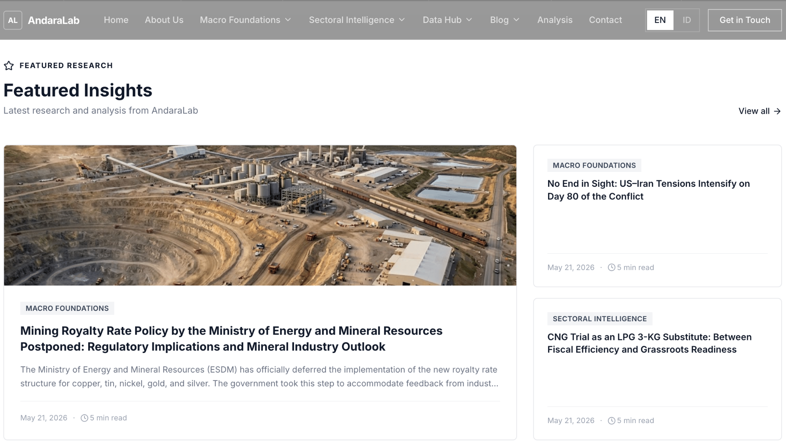 | 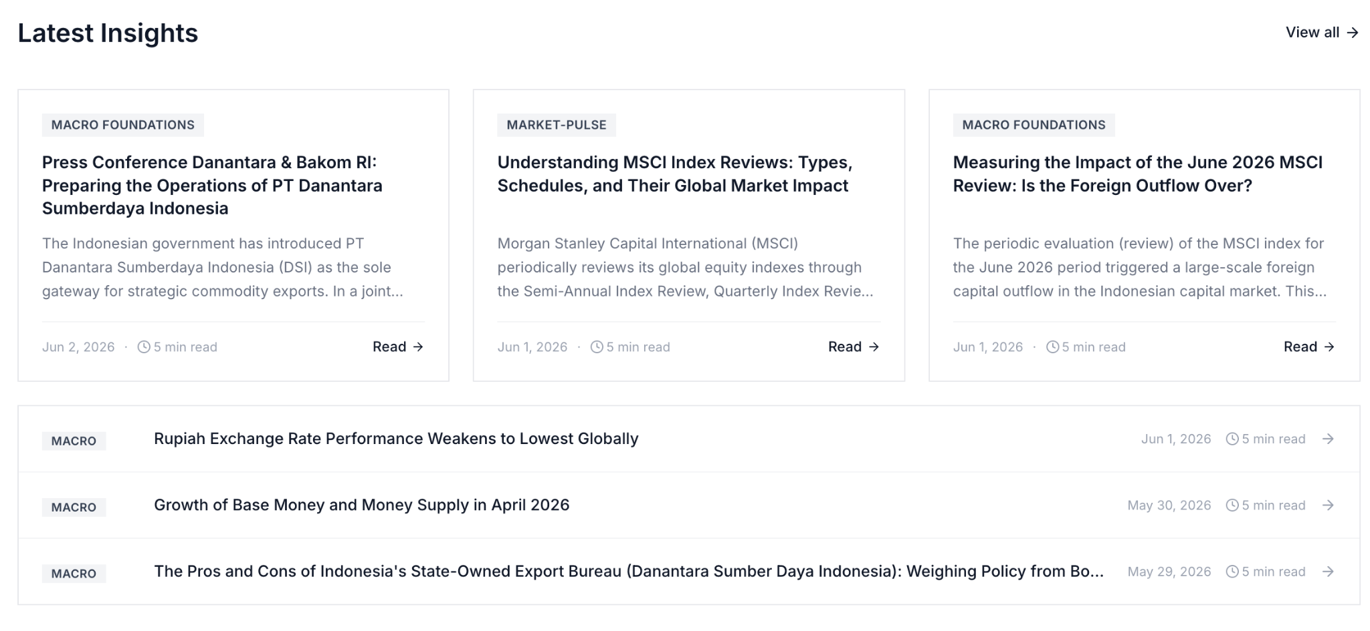
20 | additional: fitur editor u/ blog yang menyerupai fitur doc
21 | Additional: customization u/ urutan sub menu pada navbar |  |  | 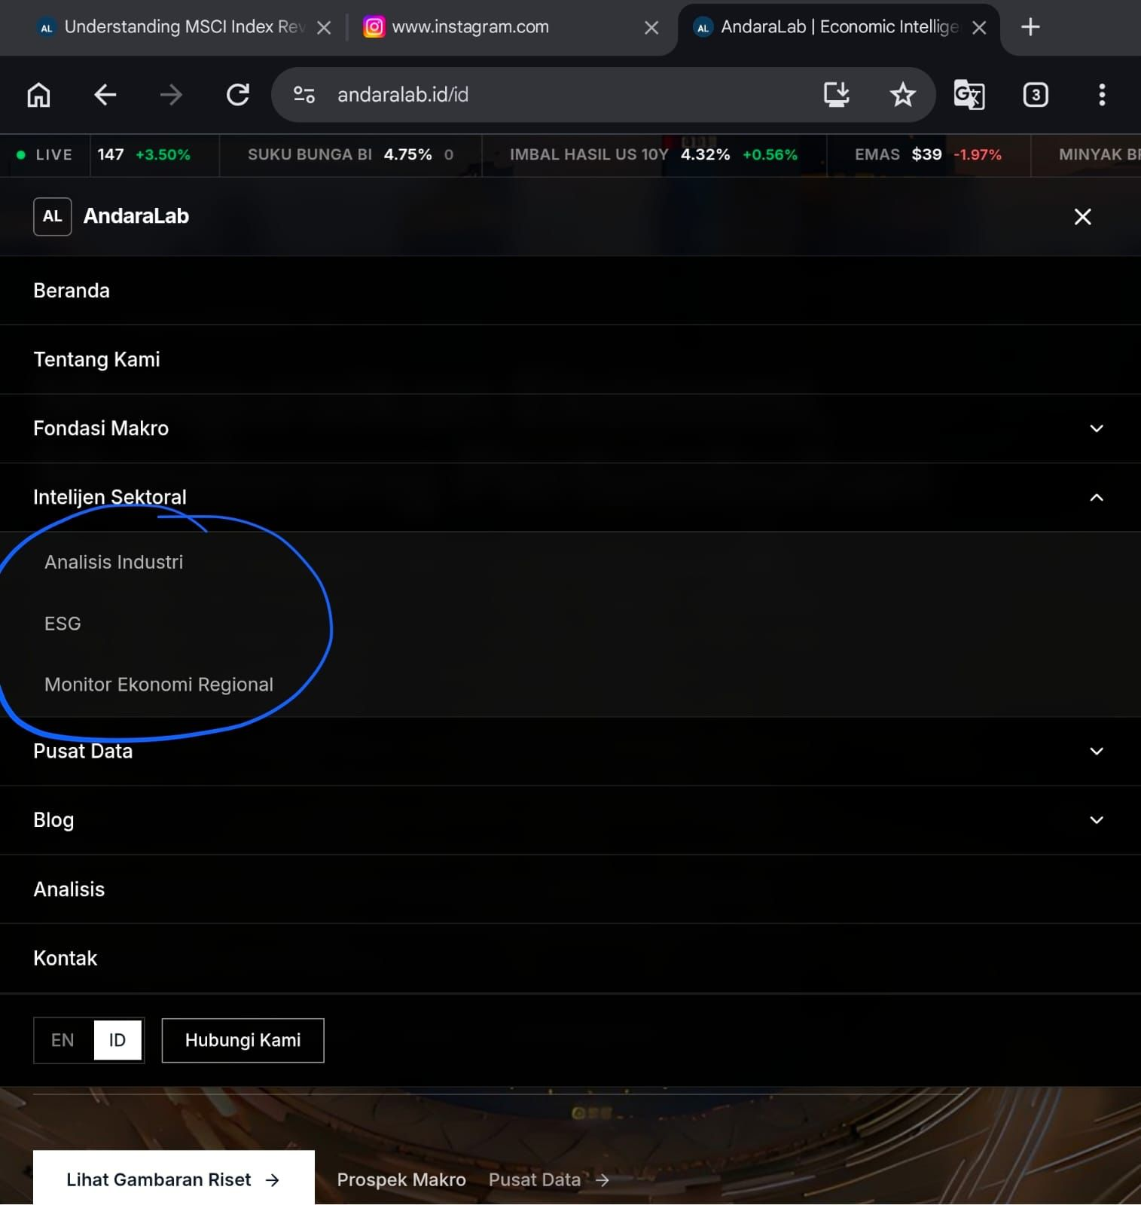
22 | Additional: 1 submenu u/ menu sectoral intelligence yaitu Commodity

